Resumen Ejecutivo


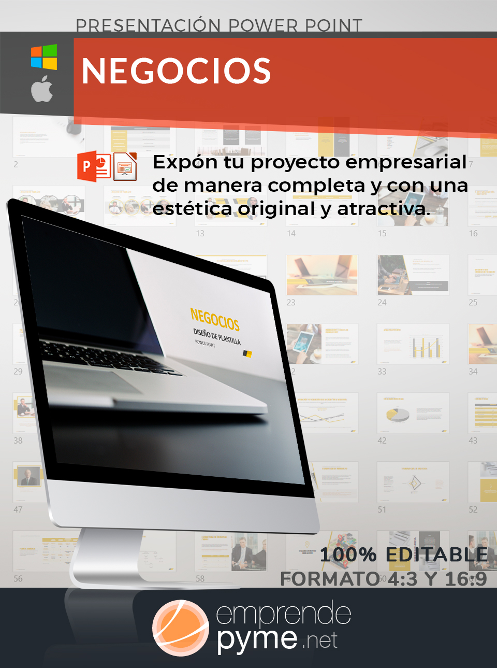
PLANTILLA RESUMEN EJECUTIVO

VISITA emprendepymeshop
[Nombre de la Empresa] |  | Fecha:

1 | Resumen de negocio
 | Escribe una breve descripción de la idea de negocio que incluya de forma resumida el posicionamiento de la empres, sus productos y el valor diferencial frente a sus competidores


2 | Socios o equipo del Proyecto
 | Detalla el nivel de experiencia de las personas que van a trabajar en el negocio y destaca sus puntos fuertes para desarrollar esteproyecto.

3 | Fuente de Recursos y Resumen Financiero
 | Resume lo más importante del plan financiero desarrollado en el plan de negocios. Nombra los principales indicadores financieros, menciona las inversiones iniciales necesarias y las proyecciones de ingresos.



Ver presentación PowerPoint
4 | Visión a Largo Plazo
 | Refleja dónde puede desarrollarse el negocio y las metas a largo plazo. Es en este apartado donde se muestra la capacidad de la empresa,


5 | Gráfico Financiero
 | Incluye elementos no textuales como gráficos donde se muestre el camino a realizar para llegar a alcanzar dichas metas

